Introducción
Aquí puede colocar el/los logotipo(s) de la institución gubernamental/EITI
Plantilla del formulario de beneficiarios reales EITI

Guía para las empresas

1. El formulario cuenta con 2 partes (hojas de trabajo):
La primera parte se ocupa de los detalles de identificación de la empresa y de los propietarios legales (en caso de que corresponda)
La segunda parte corresponde a un formulario de declaración de beneficiarios reales, que debe ser completado por cada uno de ellos. Si hay más de un beneficiario real, por favor complete una hoja por cada uno.
Opcional: la tercera parte ofrece a las empresas declarantes la posibilidad de incluir una representación visual de la estructura de titularidad de la empresa.

2. Coloque el cursor sobre las celdas que contienen el símbolo ⓘ para ver información orientativa
Este color denota que el campo debe completarse
Este color denota que el campo es voluntario

3. Si tiene preguntas acerca de cómo completar este formulario, comuníquese con [Nombre u Oficina del administrador del formulario, correo electrónico / número de teléfono]

Instrucciones para el grupo multipartícipe y los administradores del formulario (eliminar antes de enviarlo)

El formulario de declaración de beneficiarios reales ha sido emitido por el Secretariado Internacional EITI como una plantilla modelo para los países que quieran recopilar información sobre los beneficiarios reales como parte del proceso de divulgación. La plantilla permite recopilar datos básicos sobre los beneficiarios reales. Existe una plantilla para recolectar datos de alta calidad, disponible en eiti.org (más abajo se encuentra el enlace). La plantilla también puede usarse para recolectar (o informar la recolección de) información referente a los beneficiarios reales a través de plataformas de "divulgación sistemática" nacionales, tales como registros de licencias o registros societarios. El grupo multipartícipe puede anexar este formulario a las plantillas de divulgación que se entreguen a las empresas extractivas. El grupo multipartícipe puede modificar la plantilla en función de las circunstancias locales.
1. Los campos [entre corchetes y en rojo] deberían ser completados por el grupo multipartícipe antes de distribuir la plantilla.
2. El color de los campos reflejan aquello que el EITI exige conforme al requisito 2.5. Es posible que el grupo multipartícipe deba cambiar el color del campo de voluntario a necesario (de verde a naranja) si su definición nacional es más amplia que el requisito mínimo de divulgación del EITI.

Conforme al Estándar EITI (Requisito 2.5), las empresas deben completar los campos marcados en naranja.
A menos que el grupo multipartícipe determine lo contrario, la empresa puede elegir voluntariamente si completar los campos marcados con verde. El grupo multipartícipe debería decidir sobre esto y ajustar los colores según corresponda antes de distribuir la plantilla.

3. El grupo multipartícipe debería determinar quién es la persona de contacto a la cual deben dirigirse las empresas en caso de tener preguntas, y completar ese dato en el punto 3 más arriba [entre corchetes y en rojo]
4. Antes de enviar el formulario, elimine la parte que dice "Instrucciones para el grupo multipartícipe y los administradores del formulario".

Versión 2.0 a partir del 1 de septiembre de 2020. Para más detalles, vea la hoja de trabajo oculta "changelog".
Formulario modelo de declaración de beneficiarios reales para la recolección de datos básicos
https://eiti.org/document/beneficial-ownership-model-declaration-form

3.Opcional - Mapa titularidad
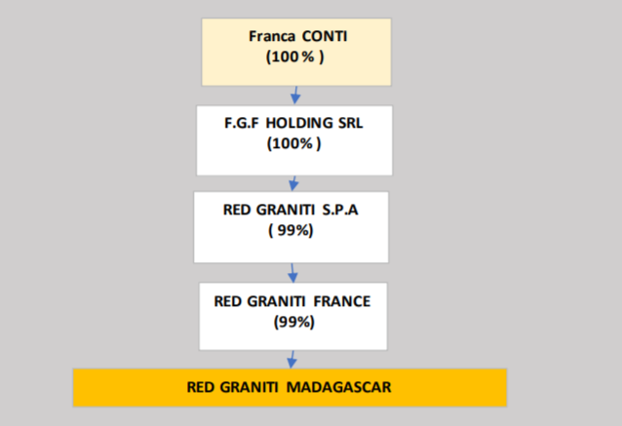

(3) Mapa de titularidad de la empresa (edite las formas o use la función de dibujo)
Opcional: en esta parte, proporcione un diagrama de la estructura de titularidad y control de la empresa declarante (ya sea insertando una imagen o utilizando las herramientas de dibujo de Excel).
Elimine los ejemplos de abajo y en su lugar coloque los suyos.
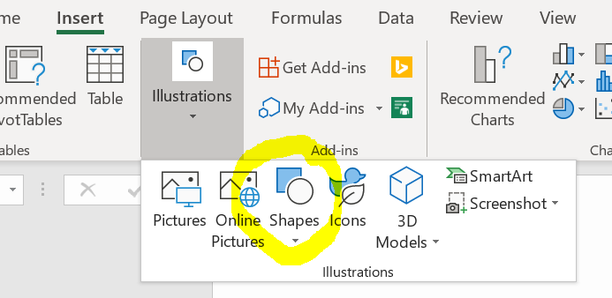

Nombre de la empresa declarante

30%
50%
20%

Propietario legal 1 (nombre de la empresa)
Propietario legal 2
(nombre de la empresa)
Propietario legal 3 (nombre de la empresa)

100%
100%
80%
20%

Beneficiario real (nombre de la persona)
Empresa cotizada en bolsa
(nombre de la empresa)
Propietario legal 4
(nombre de la empresa)
Beneficiario real
(nombre de la persona)

51%
100%

Ministerio de Economía (participación estatal)
Beneficiario real y PEP
(nombre de la persona, motivo de la designación como PEP)

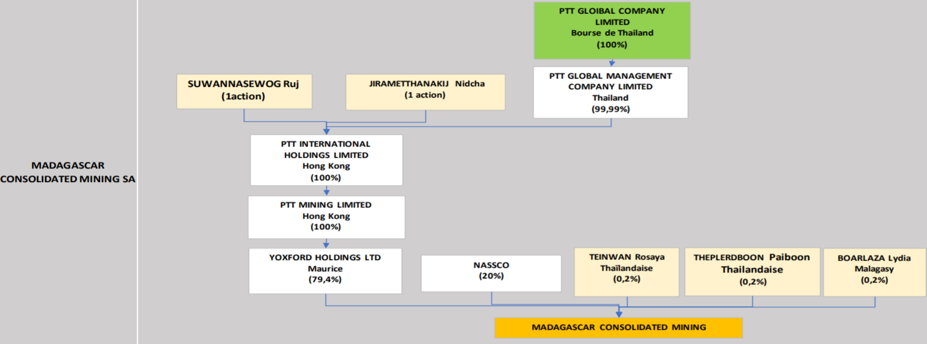
Ejemplos del Informe EITI 2018 de Madagascar, Anexo 5
https://eiti.org/document/madagascar-2018-eiti-report

